Chapter 8
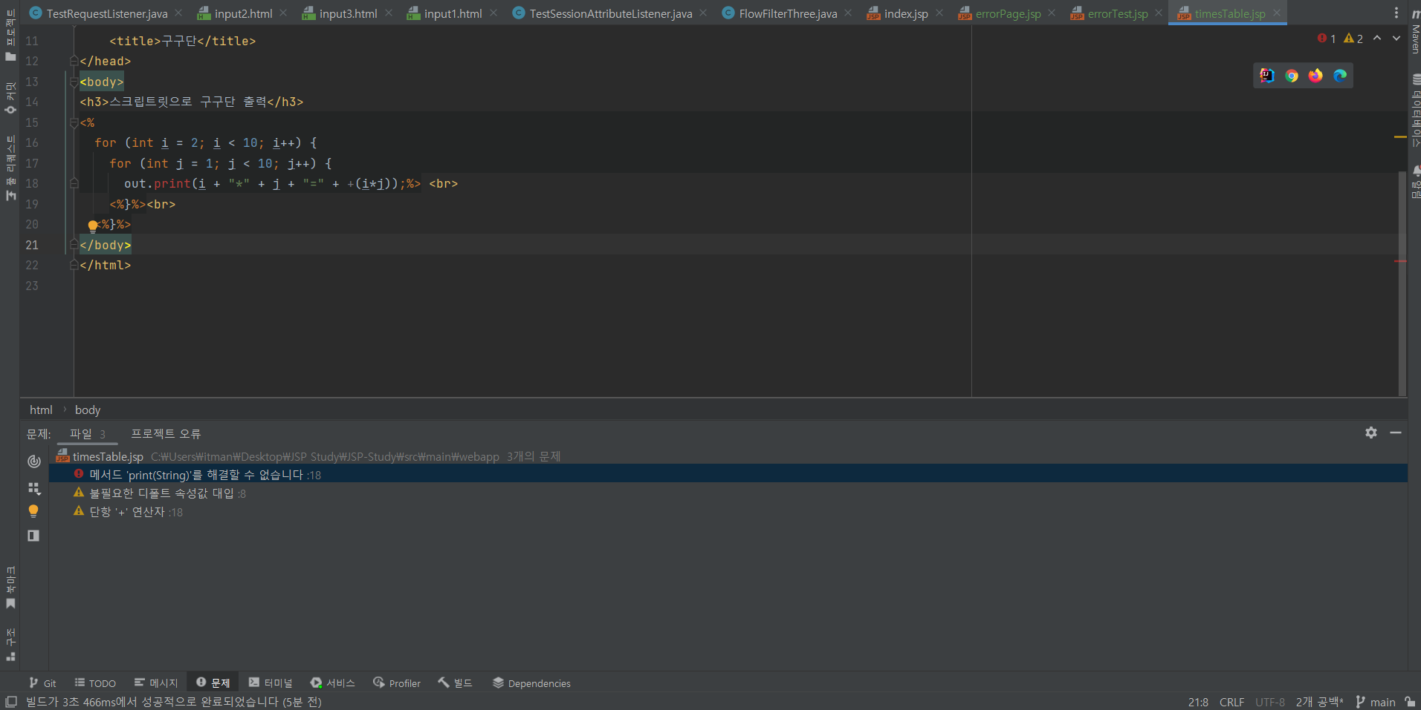
JSP 프로그래밍

페이지 | 교육내용 | 프로그램 코드 | 실습 내용 | 오류내용 | 질문 및 비고
P.302 ~ P.331 | 1. JSP란? 2. JSP 동작 원리 3. JSP 실습 & trimDirectiveWhitespaces 사용 4. pageEncoding 속성들 5. JSP 안에서 java 문법을 사용하기 위한 태그 실습 | JSP (errorPage,errorTest,timesTable1,2,addition.jsp) | 1. JSP 파일 생성 2. JSP 스크립트 기반 주석과 지시자 실습 3. JSP 스크립트릿을 사용해 간단한 구구단과 덧셈 페이지 생성 | 오류 (사진 첨부) 1. jsp 파일 내에서 스크립트릿(<% %>) 안에서 out.print 메서드를 사용하면 error 표시가 뜹니다. 원인 1. intellij errorMessage '메서드print(String)'를 해결할 수 없습니다.' 발생 해결 1. 그냥 실행해도 jsp결과에는 문제를 주지 않는다. | 1. ide 안에서는 out.print를 사용할 때 에러가 발생하지만, 실행 결과에는 문제가 없는데, 사용해도 괜찮은지 궁금합니다. 2. 괜찮지 않다면 대체할 수 있는 메서드를 알고싶습니다!.

